学習内容
制御フローとコード構造（リスト内包表記）

 | このようにタプルで定義した配列がるとします。
 | この配列をリストに入れたいとしたときに

 | このように空のリストを用意してループで格納することができます。

 | ここでリスト内表記で表現すると1行で書くことができます

 | このようリストの中にループを書くことで実現できます。

 | また、このようにif文で条件を指定したときなどにも、

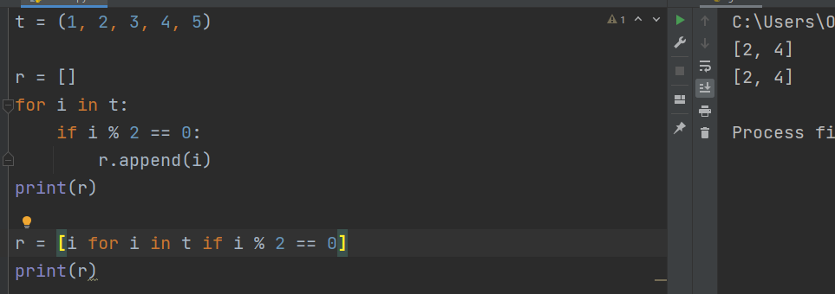

 | そのまま後にif文を追加することで実現することができます。
 | これを実装する利点としては、メモリの削減につながり処理速度が上がるといわれいます。

 | また、このこのようにループの入れ子になったときに
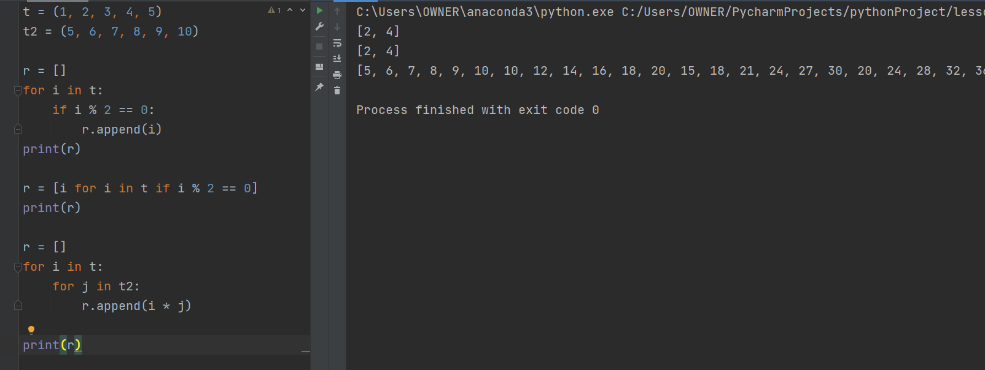

 | これもリスト内包表記で表現することができる。

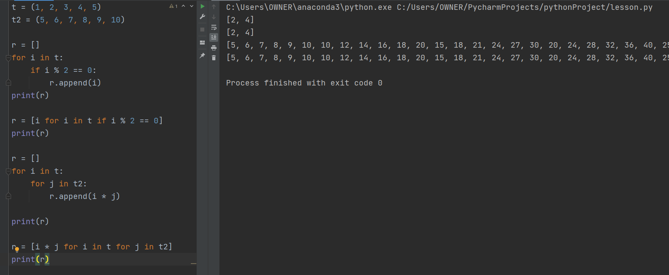

 | このようにそれぞれのfor文で取ってきた値を掛け合わせることで同様に表示することができた。

 | ただし、この表記だとコードをどんどん追加できてしまうため可読性という点ではやりすぎると
 | 返って何をやっているのかわからにくくなってしうので、やりすぎには注意
 | 実際の現場ではこの方法で表記することは好ましくないとされていることもあるため注意。

制御フローとコード構造（辞書内包表記）

 | 配列から辞書内に入れる基本の方法として

 | このように書くことができる

 | 考え方としては、先ほどのリスト内包表記と同じである。

制御フローとコード構造（集合内包表記）

 | こちらも前チャプターと似ていますが、

 | このように空の集合に対して数字を入れていくループを

 | このように一行で表現することができます。

制御フローとコード構造（ジェネレーター内包表記）

 | 基本の形として

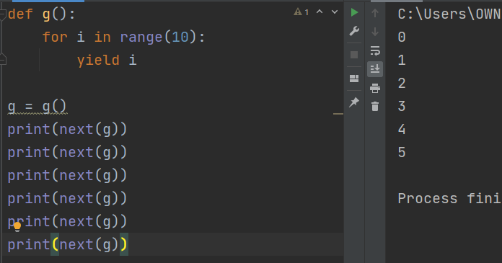

 | このように表示するジェネレーターがあります。

 | 内包表記で表現すると、



 | このように書くことができ、

 | typeで調べてみると、ちゃんとジェネレーターになっていることとが、わかります。

 | このように頭にtupleとつけるとタプル型に変換することができます。

制御フローとコード構造（名前空間とスコープ）

 | このようにanimalはグローバル変数なのでプリント関数で出力することができます。

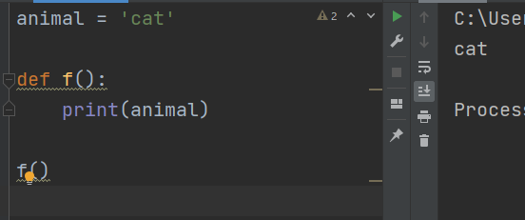

 | このようにdefで指定しても表示することができます。

 | ですが、このようにdefの中でさらに変数に代入しようとすると、エラーとなってしまいます。

 | ここでは、defの最初のprint関数に書かれたanimalがグローバル変数のanimalではなく、
 | defのローカル変数で定義したanimalを指しているので定義する前にプリントしようとして
 | 中身が定義されていませんというエラーになってしまった。

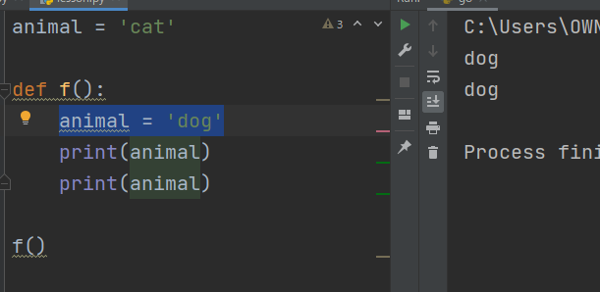

 | なので、このように順番を入れ替えると、エラー無く表示することができる。

 | ではファンクション内でグローバル変数を書き換えたい場合どのようにすればよいか。

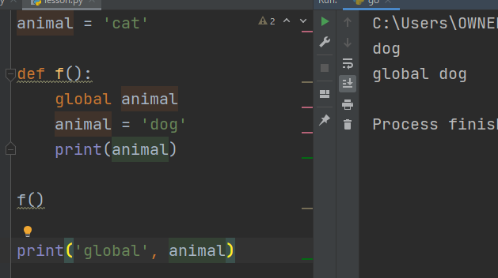

 | このようにファンクション内にこのanimalはグローバルのものですよと書いてあげれば
 | 中身を更新することができます。

 | また、pythonではこのローカル変数の中身を表示させることができます。

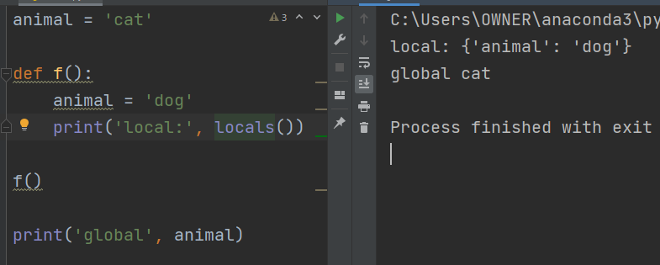

 | このようにlocals（）でローカル変数の中身を辞書型で表示してくれます。

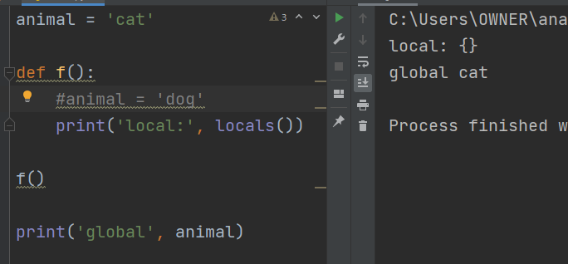

 | このようにファンクション内での変数宣言を取り消すと、結果からもわかるように
 | ローカルでは何も宣言されていませんよという事が分かる。

 | グローバル変数の中身も見ることができて

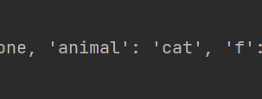

 | 詳しく見るとanimalはcatと宣言されています。
 | という表記を見つけることができました。

 | また、上の図で__doc__というのがNoneであるという表記になっていますが、

 | このように上に説明を付けるとNoneから作成した文章が表示されていることが分かります。

 | また、__name__が__main__となっていますが、これはグローバルで一番最初に実行されているのが
 | __main__であるという事になります。

 | 一応の確認として
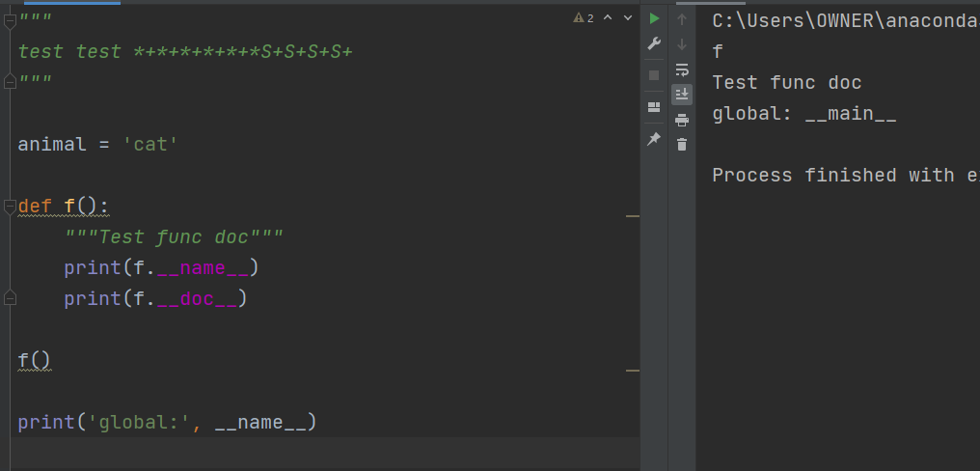

 | このようにローカルで実行されているコードの内容、グローバルで執行されている内容が
 | 異なっていることとが確認できました。

 | なので、今後処理の中にどのようなものがあるのかを確認するために
 | globals()を使うこともできます。

制御フローとコード構造（例外処理）

 | たとえばこのように配列外のインデックスにアクセスしようとすると
 | エラーとなって返ってきます。

 | なので、このようにｔｒｙとexceptで挟んであげると、tryの後に何かエラーが発生したときは処理を止めるの
 | ではなく、except後の処理を走らせることができます。

 | また、特定のエラーのみに対応させることもできます。

 | 今回はIndexErrorなので上記図のように指定してエラーを起こして処理を止めないようにすることもできます。

 | また、このように任意の変数で指定したものにエラーの内容を代入して表視させることもできます。

 | このように複数個の特定エラーに対応する事もできます。

 | Exceptionとしてそれ以外にも対応させることができる。
 | ここの考え方に関してはJavaをやっていた時とおなじようだ。
 | この時、すべてのExceptionとキャッチしてそのまま処理を進める事はよくないので、
 | 基本的にExceptionで例外処理は行わない。

 | 最後にfinallyとして処理を追加しました。
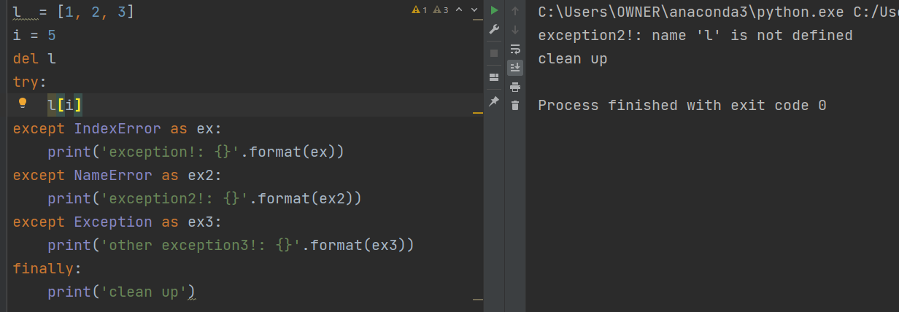

 | どのエラーが起こった場合でも最後にこの行が実行されます。

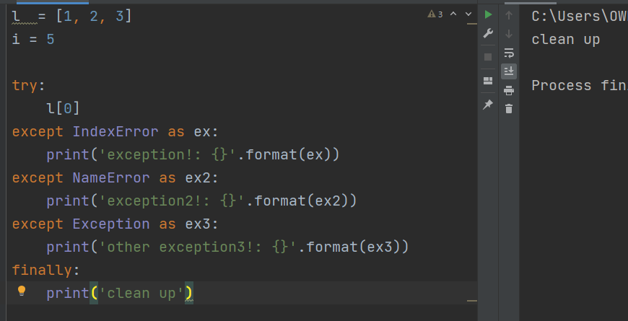

 | また、このようにエラーが起こらなくても実行されます。

 | 上記のようにエラーで落ちる処理でもfinallyを実行してから落ちます。

 | なので、処理が落ちても絶対に実行させたい処理がある場合にこれを使います。

 | 最後に、
 | 今回は、今まで学習してきた内容に対して新たな表記の仕方などを学習し、
 | またエラー時の対処の方法などを学びました。
 | 1つの表現方法にとどまらず、処理の速さなどを優先にコードを書くことができることを
 | 学べたので一つのテクニックとして知ることができてとても良かったともいます。

